Calculo de dano
(Base ATK * (1 + ATK%) + FLAT ATK)*(1 + Corresponding Dmg Bonus%)*(Skill Multiplier)*[(100+Character Level)/((100+Character Level) + (100+Enemy Level)*Defence drop)]*(1 - Corresponding Enemy RES%)
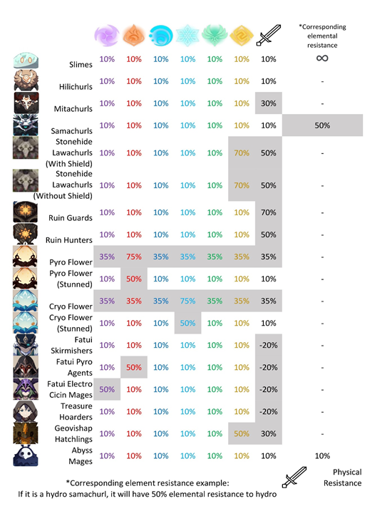
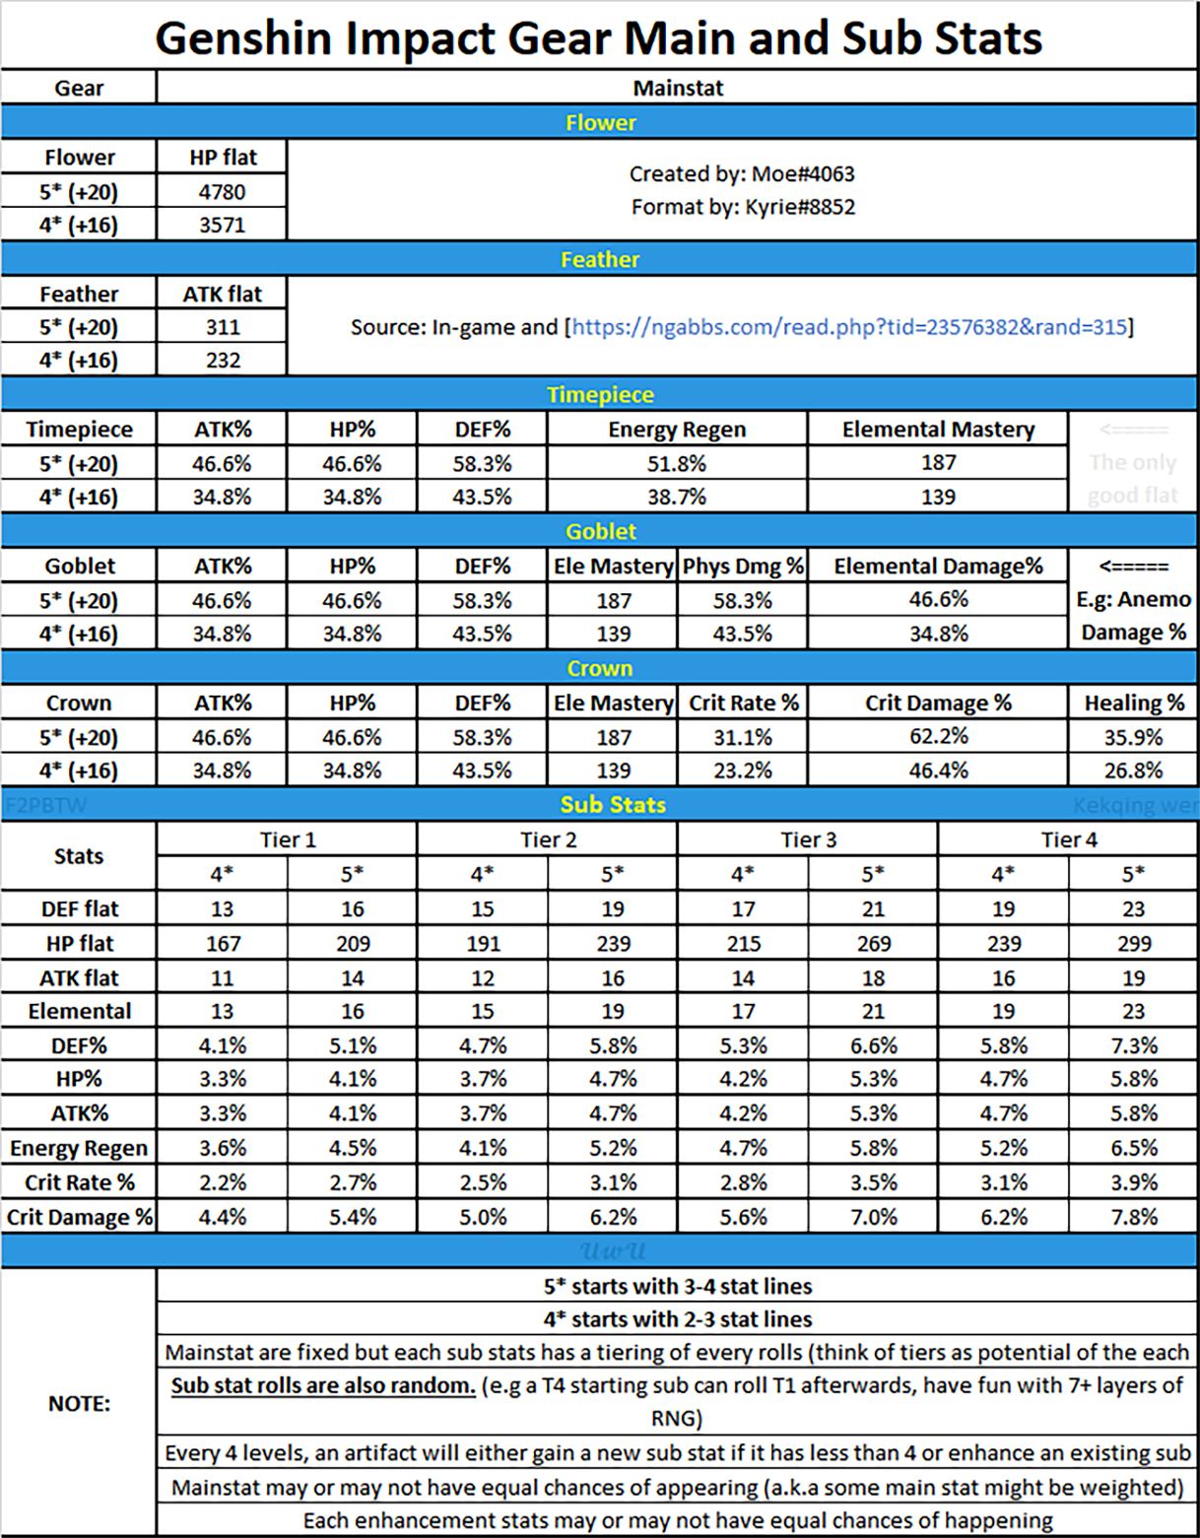
https://genshin-impact.fandom.com/wiki/Weapons
https://genshin-impact.fandom.com/wiki/Characters |  | Dano Total
Dano Base do Personagem |  | 0
Dano Base das Armas
Flat atk (Artefatos)
% atk - Artefatos
% Atk - Arma
% ATK Bonus de Passiva do personagem
% Elemental e Bonus Dmg
% Dano Critico do seu personagem
% Multiplicador de Skill
Seu level
Level do inimigo
DEF Reduced
% Res do inimigo
Dano Final Sem Critico | 0
Dano Final Com Critico | 0
Multiplicador de Reação (vaporizar ou fundir)
% de aumento (proeficiencia)
Dano da Reação Sem Critico | 0
Dano da Reação Com Critico | 0

RES reduced
Superconductor | 40% Physical
Chongyun's 1st Ascension Passive | 10% Cryo
Xiangling's C1 | 15% Pyro
Xingqiu's C2 | 15% Hydro
Jean's C4 | 40% Anemo
Venti's C2 | 12% Physical/Anemo + 12% Physical/Anemo
Venti's C6 | 20% Anemo + 20% Swirled Element
Anemo MC | 20% Anemo + 20% Swirled Element
Beidou's C6 | 15% Electro
Viridescent Vener | 40% Swirled Elem

Method | DEF reduced
Lisa's 2nd Ascension Passive | 15%
Razor's C4 | 15%
Klee's C2 | 23%

